Sheet1
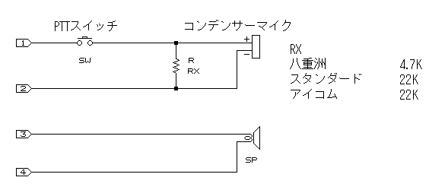
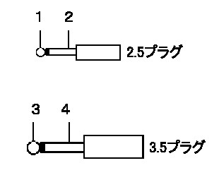
 |  | https://minolabo.net/entry/2015/05/31/232106/185/
コード側 |  | http://www.naxnet.or.jp/~masafumi/data/mic-pin.html
 | L Mic
 | GND
 | R Audio
 | L Audio
先端

